Sheet2
รายการออกแบบนั่งร้านที่ใช้ในโครงการ
1,590 kg.
1,590 kg.
0.18 m.
ไม้อัดดำ 15 mm.

เหล็กกล่อง 2"x2"x1.8 mm.@0.30 m.

เหล็กกล่อง 4"x4"x1.8 mm.@1.20 m.

2.82 m.
U-HEAD BU-60
1.90 m.
ขานั่งร้าน 1.90 ม.

JACK-BASE BB-60

1.819 m.
1.819 m.
1.819 m.

 | 1. ออกแบบความหนาของแผ่นไม้อัด,ตงและคาน
 | 1.1 ข้อมูลการออกแบบ
 | - ระยะวางพาดของไม้อัด = 0.30 ม.
 | 1.2 น้ำหนักบรรทุกที่กระทำต่อนั่งร้าน
 | - น้ำหนักบรรทุกจร = 245 kg/m2
 | - น้ำหนักบรรทุกตายตัว = 2,450 x 0.25 = 612.5 kg/m2(ใช้หน่วยน้ำหนักคอนกรีต 2,450 kg/m3)
 | - น้ำหนักของตัวนั่งร้าน = 50 kg/m2
 | รวมน้ำหนักที่กระทำต่อนั่งร้านทั้งหมด = 245+612.5+50 = 907.5 kg/m2 > 450 kg/m2
 | 1.3 หาความหนาของไม้อัดรองแผ่นพื้น(จากตารางไม้อัด)
 | - เลือกใช้ไม้อัดความหนา 5/8 นิ้ว หรือ 15 mm.
 | 1.4 ตรวจสอบระยะห่างที่ยอมให้ของตงที่รองรับไม้อัดขนาดที่เลือก
 | - ระยะห่างของตงที่รองรับไม้อัดเนื่องจากผลของการดัด
 |  | Fb = M/S = (wL2)/(10S),L = 3.16Ö(SFb/w) |  | 26.487301534
 |  | L = 3.16Ö((5.870x108.62)/(907.5/100)) = 26.4873 cm. (ใช้ระยะห่างตง = 25 cm.)
 |  | ดังนั้น น้ำหนักที่กระทำต่อตงแต่ละตัว = wA = 907.6x(25/100) = 226.9 กก./ม.
 |  | เลือกใช้เหล็กกล่องขนาด 50 x 50 x1.8 mm.
 |  | Ix=15.9 cm4 ,Sx=6.36 cm3 ,As=4.252 cm2 ,หนัก = 3.34 kg/m. |  | 226.9
 | - ระยะห่างของคานที่รองรับตงเนื่องจากผลของการดัด |  |  |  | 101.49034416
 |  | Fb = M/S = (wL2)/(10S),L = 3.16Ö(SFb/w)
 |  | L = 3.16Ö((6.36x(0.6x2400))/(907.5/100))x1.1% = 101.49 cm. (ใช้ระยะห่างคาน = 100 cm.)
 |  | เลือกใช้เหล็กกล่องขนาด 100 x 100 x1.8 mm.
 | 1.5 หาน้ำหนักที่ลงนั่งร้าน
1,590kg.
 | - พื้นที่ที่นั่งร้านรับน้ำหนัก = 1.2 x 1.8 = 2.16 ตร.ม. |  | 1960.416
 | - น้ำหนักที่กระทำต่อขานั่งร้าน = 2.16 x 907.6 = 1,960.42 kg < 2,250 kg OK.
 | MAXIMUM LEG LOADS(Safety Factor = 2 )
 | 2,500 kg. per leg - Fame A - 1217B , A - 1217A , A-917A (นั่งร้านสูง 1.70 ม,0.90 ม.)
 | 2,250 kg. per leg - Fame A - 1219 (นั่งร้านสูง 1.90 ม.)
 | 1,750 kg. per leg - Fame A - 717S , A - 617S(นั่งร้านสูง 60 ซม.)

ชั้น 1
รายการเช็คการรับน้ำหนักนั่งร้านที่ใช้ที่ชั้น 1
1,590 kg.
1,590 kg.
0.18 m.
ไม้อัดดำ 15 mm.

เหล็กกล่อง 2"x2"x1.8 mm.@0.30 m.

เหล็กกล่อง 4"x4"x1.8 mm.@1.219 m.

1.25 m.
U-HEAD BU-60
ขานั่งร้าน 1.90 ม.

แบบเหล็กรองขานั่งร้าน

1.819 m.
1.819 m.
1.819 m.
ดินบดอัด+ทรายหยาบบดอัด
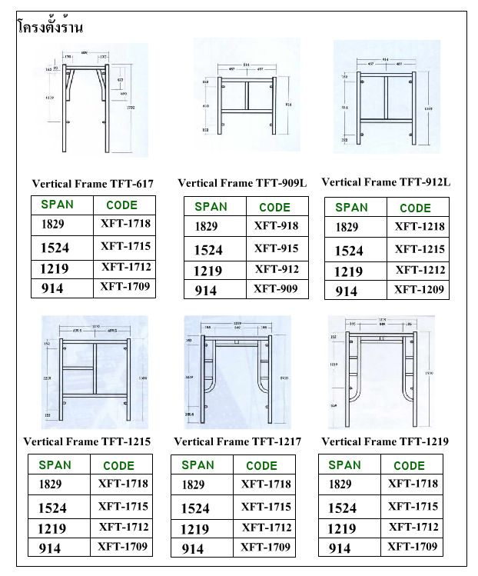
 | ดินอ่อนหรือดินถมแน่นตัวเต็มที่ รับน้ำหนักได้ 2 เมตรตริกตัน/ตร.ม. หรือ 2,000 กก./ตร.ม.

1,590 kg.
 | ใช้นั่งร้าน สูง 90 cm. รับน้ำหนักบรรทุกได้ = 2,000 กก./ขา
 | 1.5 หาน้ำหนักที่ลงนั่งร้าน
 | - พื้นที่ที่นั่งร้านรับน้ำหนัก = 1.2 x 1.8 = 2.16 ตร.ม.
 | - น้ำหนักที่กระทำต่อขานั่งร้าน = 2.16 x 736 = 1,590 kg < 2,000 kg OK.
 | MAXIMUM LEG LOADS(Safety Factor = 2 )
 | 2,500 kg. per leg - Fame A - 1217B , A - 1217A , A-917A
 | 2,250 kg. per leg - Fame A - 1219
 | 1,750 kg. per leg - Fame A - 717S , A - 617S
 | น้ำหนักกระจายลงแผ่นเหล็กที่ปูด้านล่างเพื่อลงสู่ดินที่รับน้ำหนักได้ 2 ตัน/ตร.ม.

Sheet3
 | รูปแบบการตั้งนั่งร้าน 1.70 + 0.50 ม.
PIPE Ø 32.5 mm.

MESH SHEET
1.50 m.
1,640 kg.
1,640 kg.
ไม้อัดดำ 15 mm.

เหล็กกล่อง 2"x2"x1.8 mm.@0.30 m.

เหล็กกล่อง 4"x4"x1.8 mm.@1.219 m.
1.850 m.
ขานั่งร้าน 0.50 ม.
U-HEAD BU-60

1.829 m.
1.829 m.
1.829 m.
ข้อต่อนั่งร้าน
PIPE รัดนั่งร้าน
2.198 m.

ขานั่งร้าน 1.7 ม.

JACK BASE BB-60
1.829 m.
1.829 m.
1.829 m.

 | รูปแบบการตั้งนั่งร้าน 1.90 ม.
1,640 kg.
1,640 kg.
ไม้อัดดำ 15 mm.

เหล็กกล่อง 2"x2"x1.8 mm.@0.30 m.

เหล็กกล่อง 4"x4"x1.8 mm.@1.20 m.

2.198 m.
U-HEAD BU-60
1.90 m.
ขานั่งร้าน 1.90 ม.

PIPE รัดนั่งร้าน

JACK-BASE BB-60

1.829 m.
1.829 m.
1.829 m.

รูปแบบการต่อแผ่นไม้อัด

ต่อแผ่นไม้อัดโดยไม่ให้ตอกตะปูที่มุมไม้อัด

